표지
민주화운동기념사업회

 |  | 재 무 제 표 에 대 한
결산검사 보고서

제17기
2017년 01월 01일부터
2017년 12월 31일까지

제16기
2016년 01월 01일부터
2016년 12월 31일까지

 | 광교회계법인

검사보고서
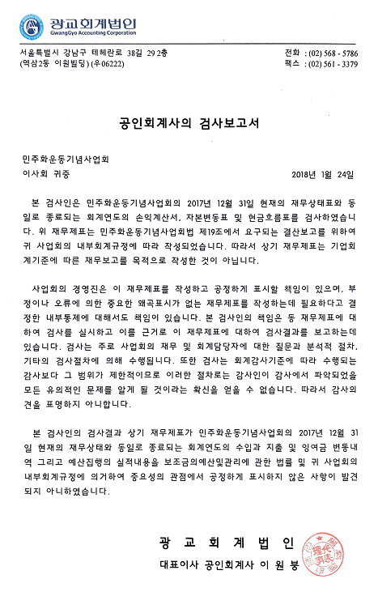

부속명세(표지)
6. 부 속 명 세 서

민주화운동기념사업회

